Sheet1
1、检索会话表，得到与红娘的回话ID（参数：uid，对应的红娘ID）
https://api.leancloud.cn/1.1/classes/_Conversation?where={"m":{"$all":["hn72","10000004"]}}

 | {
 | "results": [
 | {
 | "attr": {
 | "type": 0
 | },
 | "mu": [],
 | "c": "10000004",
 | "lm": {
 | "iso": "2015-12-23T11:56:25.389Z",
 | "__type": "Date"
 | },
 | "createdAt": "2015-10-18T21:11:07.183Z",
 | "m": [
 | "10000004",
 | "hn72"
 | ],
 | "objectId": "56240aebddb2dd000af54331",
 | "updatedAt": "2015-12-23T11:56:25.398Z"
 | }
 | ]
 | }

2、通过会话id，发送消息。
 |  | https://leancloud.cn/1.1/rtm/messages
 |  |  | {"from_peer": "10000007", "message":"{'_lctype':-1,'_lctext':'这是一个纯文本消息','_lcattrs':null}", "conv_id": "5602752860b29460f7fcb8fb", "transient": false}
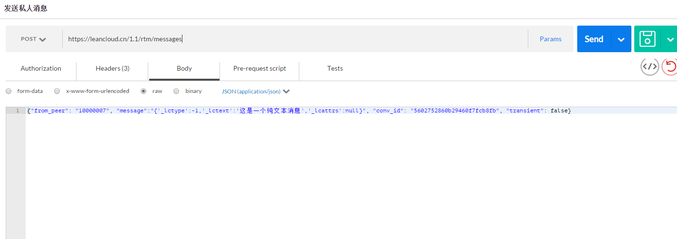

3、创建会话的时候，会话的unique为true。 |  |  |  | 是否创建唯一对话，当 isUnique 为 true 时，如果当前已经有相同成员的对话存在则返回该对话，否则才创建新的对话，在 createConversation的多个重写中，没有 isUnique 参数的情况下，该值默认为 false
☆貌似ios那边现在发起的会话都是不对的。

ios |  |  |  |  | 安卓
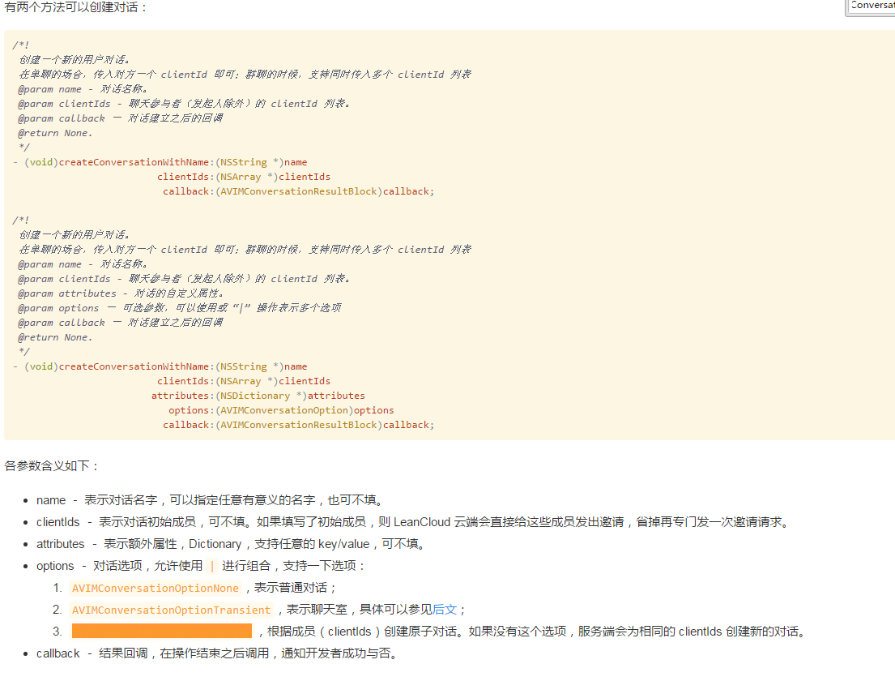
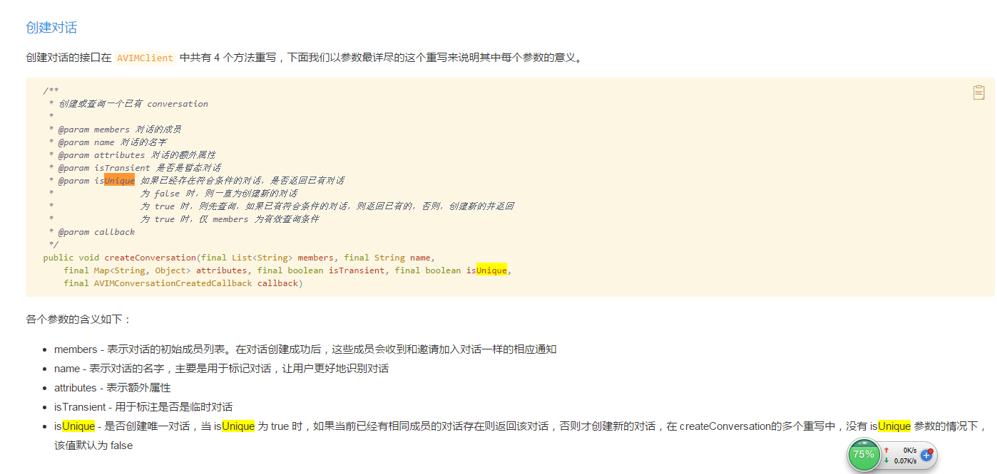

4、服务端逻辑。
 | ①检索当前用户红娘。
 | ②检索当前会话id（参照步骤1），如果有会话id，发送消息（参照步骤2）。
 | ③如果没有会话id，新建会话id
 | https://api.leancloud.cn/1.1/classes/_Conversation

 | {"name":"10000004-12500044","m": ["10000004", "12500044"],"c":"12500044","unique":true}
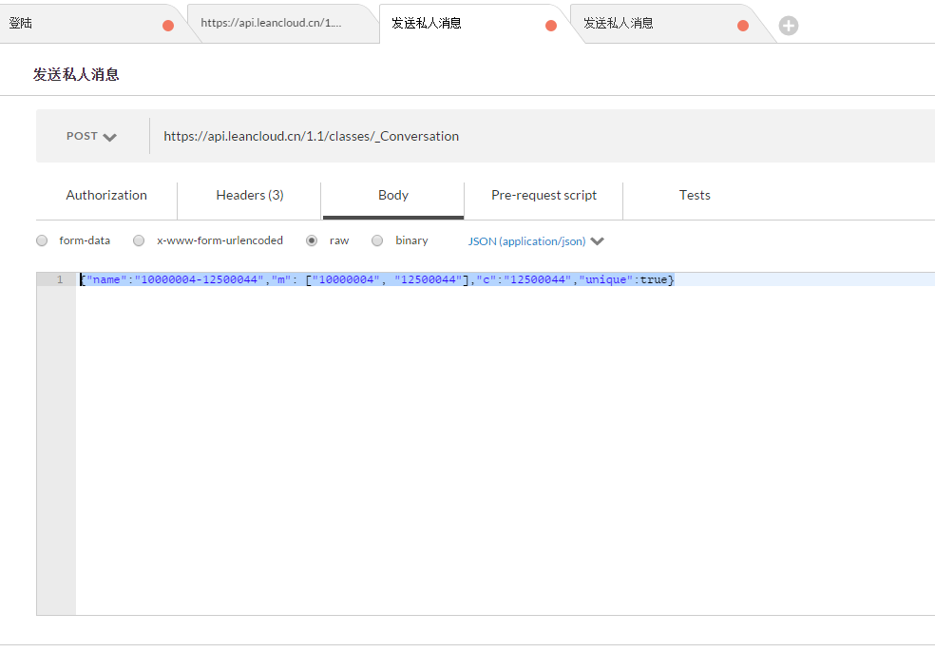

 | ④新建完会话id后，发送消息（参照步骤2）。

